画面遷移図
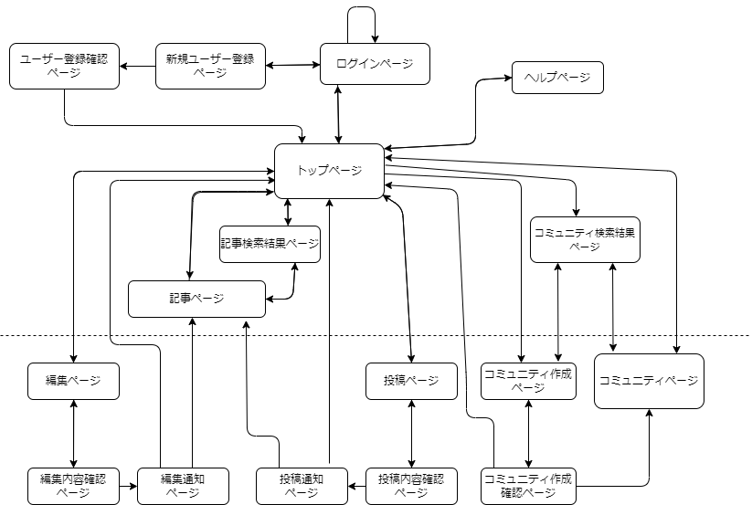
プロジェクト名 | 櫻井家 | 作成者 | 藤田 陸
システム名 | with IT | 作成日 | 2023-06-06
 |  | 更新者 | 藤田 陸
 |  | 更新日 | 2023-06-06

画面遷移図

破線より下のみログイン必須

アイテム
画面（大きさは自由）

